关系图
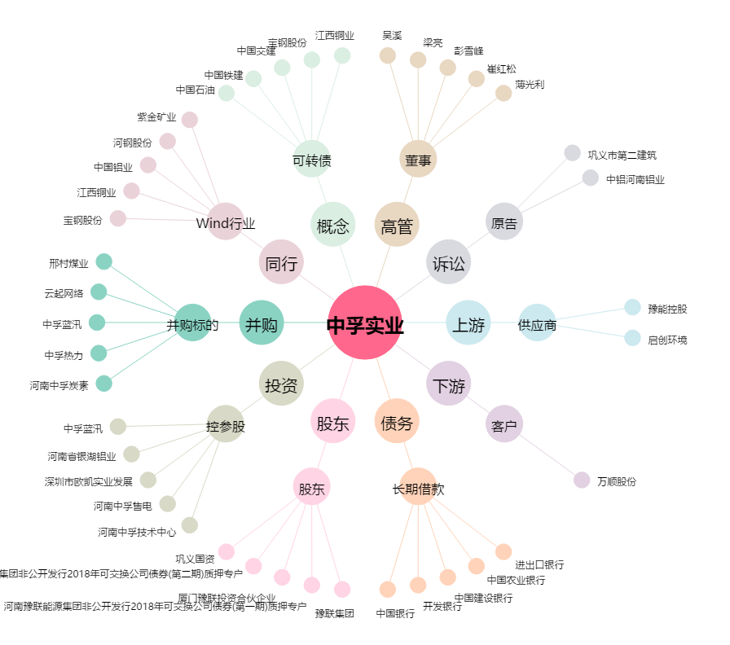
中孚实业[600595.SH] - 关系概览图

